Table 1
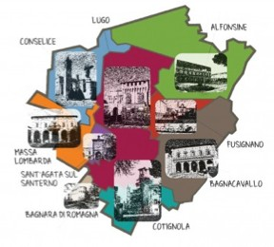
Documento Unico di Programmazione 2022-2024 DUP 2022/2024 Unione dei Comuni della Bassa Romagna
9. sezione operativa: programma biennale beni e servizi

SCHEDA A: QUADRO DELLE RISORSE NECESSARIE ALLA REALIZZAZIONE DEL PROGRAMMA
TIPOLOGIA RISORSE | ARCO TEMPORALE DI VALIDITÀ DEL PROGRAMMA
 | Disponibilità finanziaria (1) |  | Importo Totale (2)
 | Primo anno | Secondo anno
risorse derivate da entrate aventi destinazione vincolata per legge | 226,933.33 | 126,933.33 | 353,866.66
risorse derivate da entrate acquisite mediante contrazione di mutuo | 0.00 | 0.00 | 0.00
risorse acquisite mediante apporti di capitali privati | 0.00 | 0.00 | 0.00
stanziamenti di bilancio | 2,579,310.00 | 2,313,811.00 | 4,893,121.00
finanziamenti acquisibili ai sensi dell'articolo 3 del decreto-legge 31 ottobre 1990, n. 310, convertito con modificazioni dalla legge 22 dicembre 1990, n. 403 | 0.00 | 0.00 | 0.00
risorse derivanti da trasferimento di immobili | 0.00 | 0.00 | 0.00
altro | 0.00 | 35,670.00 | 35,670.00
totale | 2,806,243.33 | 2,476,414.33 | 5,282,657.66
Il referente del programma MORDENTI MARCO
Note:
(1) La disponibilità finanziaria di ciascuna annualità è calcolata come somma delle informazioni elementari relative ai costi annuali di ciascun acquisto intervento di cui alla scheda B. (2) L'importo totale delle risorse necessarie alla realizzazione del programma biennale è calcolato come somma delle due annualità

